調査票３（参考）
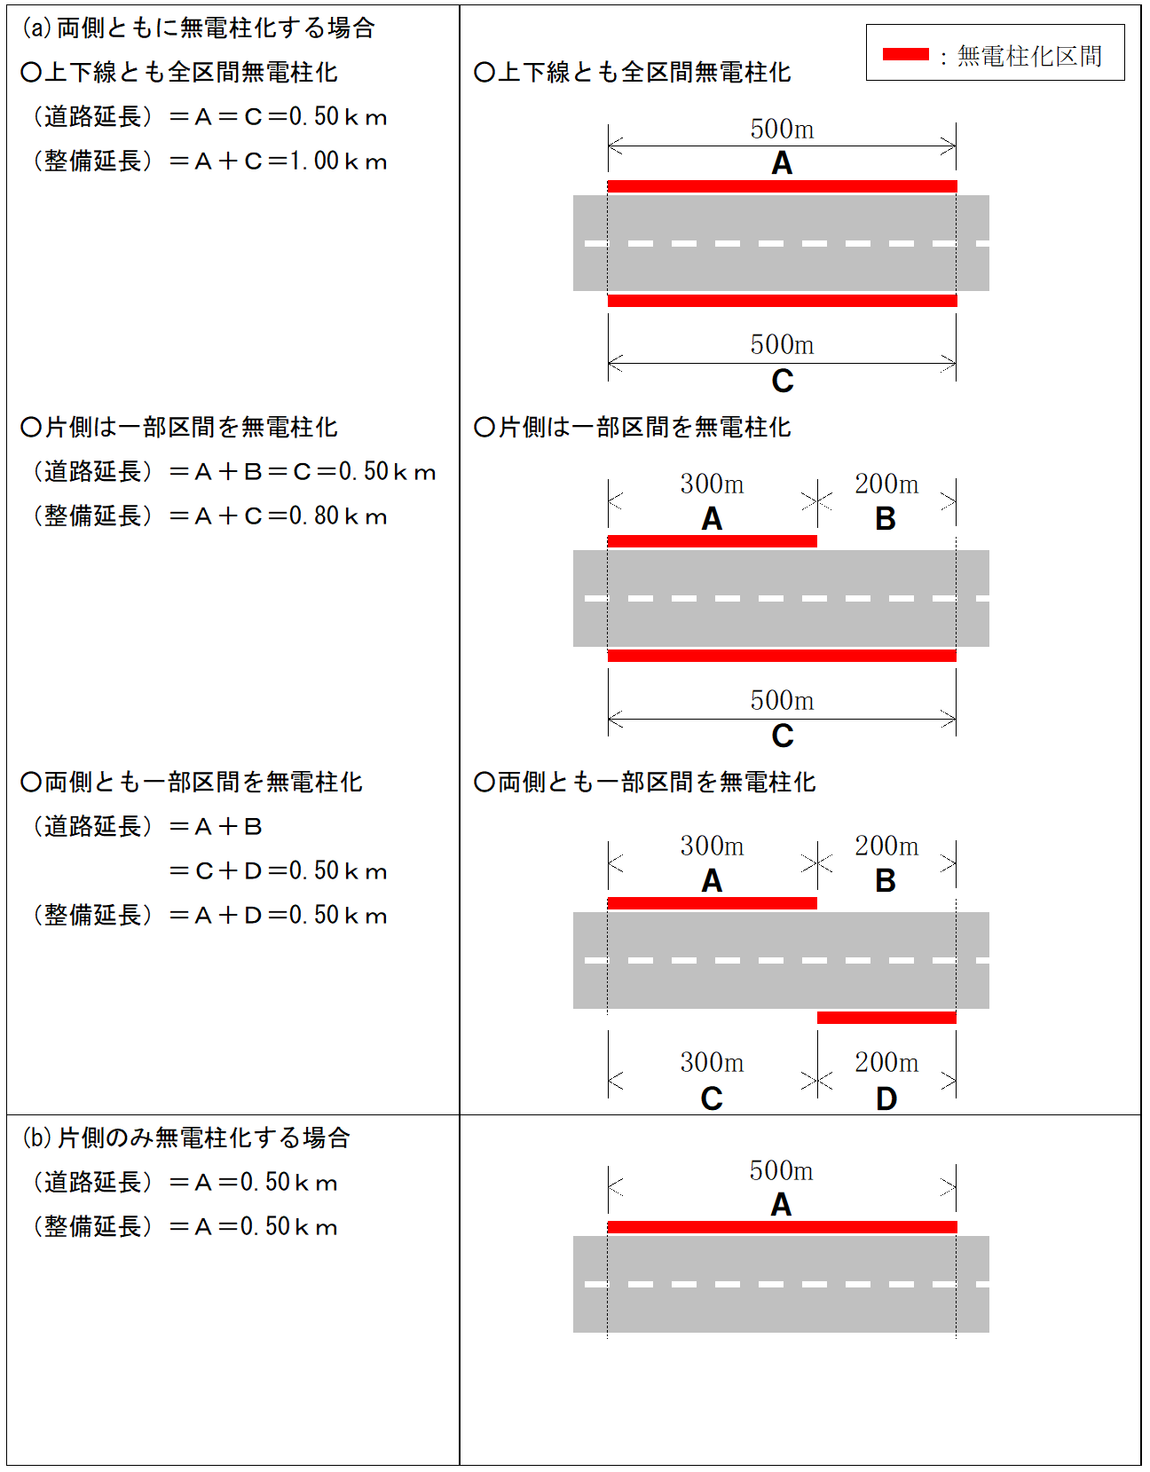
【参考１】調査票３（個票）の※２２、※２３の補足
無電柱化の手法 | 内容
電線共同溝方式 | 電線共同溝の整備等に関する特別措置法に基づき、道路管理者が電線共同溝を整備し、電線管理者が電線、地上機器を整備するもの
自治体管路方式 | 地方公共団体が管路設備を敷設して地中化するもの
単独地中化方式 | 電線管理者が自らの費用で地中化を行うもの
要請者負担方式（公道） | 開発事業者が費用負担して地中化し、開発道路を道路管理者が引き継ぐもの
要請者負担方式（私道） | 開発事業者が費用負担して地中化し、開発道路が道路管理者に引き継がれないもの
要請者負担方式（電共） | 開発事業者が費用負担して地中化し、開発道路を道路管理者が引き継ぎ、かつ、電線共同溝の整備等に関する特別措置法に基づく路線指定を受けるもの
裏配線方式 | 裏配線等の地中化以外による無電柱化
軒下配線方式 | 軒下配線等の地中化以外による無電柱化

【参考２】調査票３（個票）の※２４～※２７の補足

